Main Page
录像功能开启时
第一次启动SYNC+时，应提示用户选择是否开启DVR(行车记录仪)功能 |  | 在SYNC+的应用程序菜单界面，可以选择进入“行车记录仪”应用入口
录像功能关闭时
手动录像、紧急录像触发时

车辆行车记录仪功能已开启，具备车辆前方视频循环录制，手动录制和停车监控的的功能，同时您可将保存的数据拷贝到TF卡或者手机端。
这些视频和照片属于个人隐私，不会被上传到福特的云端后台，并且本行车记录仪功能满足国家法规。
行车记录仪

同意
是否要选择是否开启录像？

用户点击感叹号后可以查看DVR的功能概要介绍：
“行车记录仪开启后将会录制车头方向视频，并可存储进TF卡或者通过WIFI存储进手机端”
如果客户点击同意，以后不再询问。
用户的手动录像，应该时可变长度的，会有一个时长的上限提示，用户在时长内可以随时暂停录像。
option 1: 默认录像关闭， 第一次上电弹框，选了同意，就不再弹框并记忆，如果选了拒绝，那下次上电还会弹框
opiton 2: 默认录像关闭，每次都弹框
option 3: 每次上电默认录像开启，第一次上电会弹出 授权描述窗口，并且告知客户如果要关闭需要去DVR菜单里操作 |  |  | 如果加载行车记录仪live view画面失败，
 |  |  | 在主界面直接弹出ERROR对话框告知客户，
 |  | DVR主界面 | 然后客户点击“知道”后，直接返回上一级菜单

录像开启/关闭
DVR Status
手动拍照/视频已成功！
（手动拍照/视频失败！）
实时录像内容显示

本地文件浏览
Optional Working Status
Optional Vehicle Info

TF卡文件浏览
Only available after insert TF Card
车内 | 车外
一键视频锁存成功，视频已被存储进入TF卡。

一键视频锁存

手动
视频
手动
拍照
Manual Video Button
Manual Photo Button
此处两套button
可以替代
 | 当前提供给用户语音控制能力：“你好，福特，我要拍车外照片”
 | “你好，福特，我要拍车外视频”。上述语音指令可以发生在IVI的任意菜单页面
 | 当指令执行成功后，IVI也应弹出上述提示框告知用户结果。
Mandatory VIN
Mandatory Data & Time
行车记录仪设置
 | 一键锁存是把最近的3个 EMMC内的普通视频，直接copy到TF卡里手动视频文件夹内。
VIN: LVSHCAAU7LE019261
2022.05.30 10:23:36
文件浏览
快捷入口
行车记录仪设置

 |  | 红字部分为内容解释
 |  | 视频内容上叠加的 手动录像和手动拍照的 button跟 左侧的 button 方案 二选一
 |  | 当用户选择了关闭DVR功能，那么剩余所有button都应 “灰色” disable处理，并且画面右上角的DVR工作状态应置为灰色。
 |  | 当用户选择了“一键视频锁存”“手动录像”或者“手动拍照之后”，应在动作完成后， 弹出提示框告知用户结果。

Local Playback List
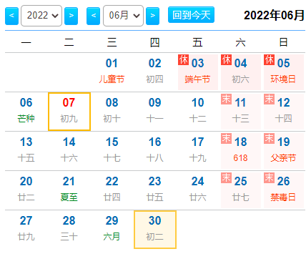
用户点击进入“本地文件浏览“后
2022-06-30
button: 可以点击后按照日期快速定位视频页面

本地文件
循环录制视频

Go Back Mainpage
最新视频
关键文件
Video #n
Video #n
Video #n

该列表需要按照日期进行大分类！并且显示每个日期内的视频数量

包括紧急+手动视频、照片

一键视频锁存
Video #n
Video #n
Video #n

button: 将最近的三个循环录制视频文件保存到TF内

手动拍照相册

Video #n
Video #n
Video #n

Page 2/n

Last Page
Next Page

每页默认最多可以显示9个视频，当进入第一页时，上一页按钮应变灰色disable，当进入最后一页时，下一页按钮应变灰色disable
每页的视频预览应以预览图形式显示，当用户长按某个视频2秒后，会进入视频列表复选模式

本地文件
普通录制视频
Normal Video
本地文件

增加视频回放的过程中，可以截图的功能
Video Content
Video Name

紧急录制视频
Video #n
Video #n
Video #n
Emergency Video

手动录制视频
Manual Video
Video #n
Video #n
Video #n

VIN: LVSHCAAU7LE019261
2022.05.30 10:23:36

手动拍照相册
Mnaual Photo
00:33
03:00

Video #n
Video #n
Video #n

全选
取消
保存到TF卡
Save to TF card
Video 5/n

在该页面通过单点右上角按钮选择视频，或者通过”全选“和”取消”按钮来快速操作 | 该页面可以进行视频的暂停、播放，拖拽，下一个，上一个 等操作
对于四种本地文件类型，预览列表的功能是类似的。
当用户单次点击某个视频后，会进入视频播放画面。
当用户点击“保存到TF卡”按钮后，指令执行成功后，应有提示框告知用户
视频已成功被存储
进入TF卡！

TF Card Playback List
用户点击进入“TF卡文件浏览“后（当用户有插入TF卡）

TF卡内文件
循环录制视频
最新视频

Go Back Mainpage

紧急录制视频
Video #n
Video #n
Video #n

该列表需要按照日期进行大分类！

手动录制视频
Video #n
Video #n
Video #n

手动拍照相册

Video #n
Video #n
Video #n

Page 2/n

Last Page
Next Page

每页默认最多可以显示9个视频，当进入第一页时，上一页按钮应变灰色disable，当进入最后一页时，下一页按钮应变灰色disable
每页的视频预览应以预览图形式显示，当用户长按某个视频2秒后，会进入视频列表复选模式

TF卡内文件
普通录制视频
Normal Video
TF卡内文件

Video Content
Video Name

紧急录制视频
Video #n
Video #n
Video #n
Emergency Video

手动录制视频
Manual Video
Video #n
Video #n
Video #n

VIN: LVSHCAAU7LE019261
2022.05.30 10:23:36

手动拍照相册
Mnaual Photo
00:33
03:00

Video #n
Video #n
Video #n

全选
取消
删除
Delete from
TF card
Video 5/n

在该页面通过单点右上角按钮选择视频，或者通过”全选“和”取消”按钮来快速操作 | 该页面可以进行视频的暂停、播放，拖拽，下一个，上一个 等操作
对于四种本地文件类型，预览列表的功能是类似的。
当用户单次点击某个视频后，会进入视频播放画面。
当用户点击“删除”按钮，指令执行成功后，应有提示框告知用户
视频已成功从
TF卡里删除！

Setting Page
当用户点击“行车记录仪设置”按钮后，会进入设置页面，默认进入录制参数设置页面 | 当用户点击进入WIFI热点设置按钮后，进入WIFI设置页面，可以配置手机通过WIFI链接DVR系统的参数

录制参数设置
录制参数设置

语音录制
关闭
开启
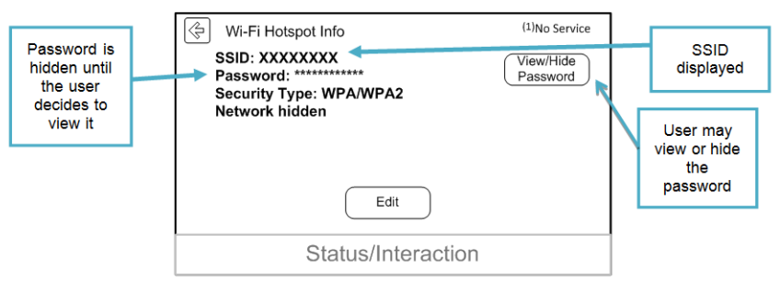
WIFI热点设置
WIFI热点设置
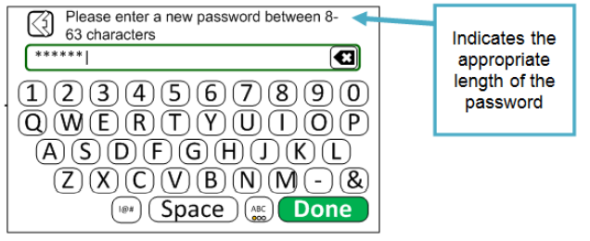
视频格式
1080P@30fps
720P@25fps

循环视频时长
1 分钟
2分钟
3分钟
系统设置和参数
系统设置和参数

碰撞检测灵敏度
低
中
高

系统数据
系统数据
车辆信息显示
关闭
开启

需要增加一个DVR的专有功能介绍页面：
语音录制默认关闭 | 该页面可以参考现在TCU WIFI hotspot的HMI设计，用户点击SSID可以设置WIFI热点的名字（仅支持英文）
 | 用户点击密码，可以设置WIFI密码
 | 用户点击显示，可以配置密码是否可见

 | 当用户点击系统设置，可以进入系统参数设置页面

系统参数设置

恢复出厂设置

WIFI热点设置
格式化TF卡

DVR固件版本
V1.2.3.4.5.6

系统设置和参数

DVR本地
内存空间
66%

可以用彩色的BAR来表示余量
系统数据
TF卡空间
77%

 | 点击恢复出厂设置后，所有的DVR设置参数将还原为默认值，具体参考feature spec
 | 格式化TF卡相当于完全删除其中数据
 | 用户点击恢复出厂设置或者格式化TF卡之后，应有弹框提示用户执行结果。

Vehicle Monitoring
当停车监控功能成功捕捉了视频之后，待下一次IVI上电，应在主页面主动弹框告知用户有一个停车监控视频抓拍成功。

在上次停车期间，抓拍到了一个监控视频，请到行车记录仪的本地紧急视频文件夹内查看该数据。

知道了

